상품제안서
베이직 무지볼캡 야구모자 빅사이즈 10컬러 | 상품코드: F26537

 |  |  |  |  |  |  | 02-412-0044 | www.easy1.co.kr
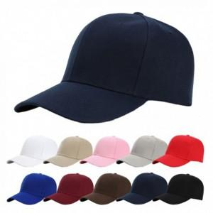

【상세/제작정보】 | 기본수량 미만 인쇄시 비용 추가. 개별 opp포장 별도문의

【인쇄/포장옵션】 | 실크 / 포장불가능

【공급단가】 | 수량 | 100~ | 300~ | 500~ | 1,000~ | 3,000~
*VAT별도 | 단가 | 1,730원 | 1,700원 | 1,660원 | 1,620원 | 1,590원

【상품 URL】 | https://dev.easy1.co.kr:443/src/goods_detail.php?gdno=26537

